List1
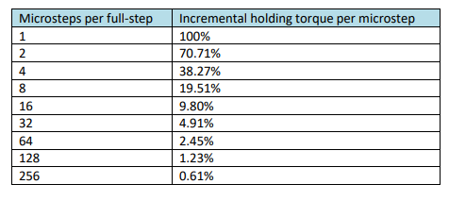
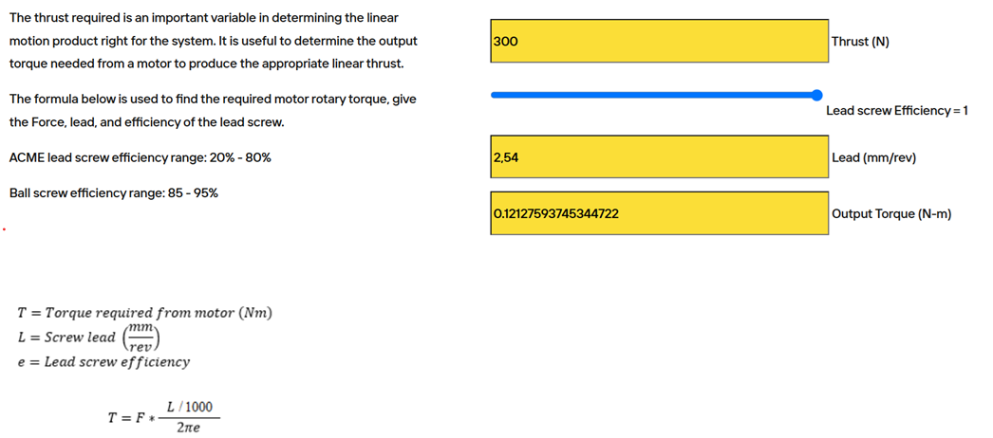
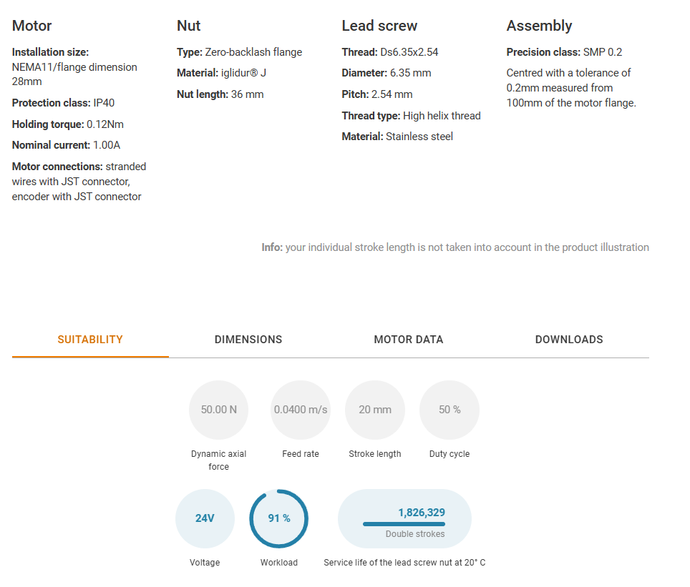
Motor + Vreteno Igus |  | 1 prenos (nastavljiva enota) 8 ° (razmerje 1:7) | 2 prenos (opcija) (nastavljiva enota) 8 ° (razmerje 1:7) | Microsteps per full-step | Torque Multiplier (%)
Velikost | Nema11 (28mm) |  |  | 1 | 100.00
Dinamična aksialna sila (N): | 50 | 350 | 2450 | 2 | 70.71
Statična aksialna sila (N) | 300 | 2100 | 14700 | 4 | 38.27
Resolucija (pulzov/obrat) | 200 |  |  | 8 | 19.51
Resolucija (mm) | 0.0127 | 0.0018 | 0.0003 | 16 | 9.80
Korak navoja vretena (mm) | 2.54 |  |  | 32 | 4.91
Hod (mm) | 20 |  |  | 64 | 2.45
Hitrost (mm/s) | 40 | 5.71 | 0.82 | 128 | 1.23
MikroStep | 1 |  |  | 256 | 0.61

